BoardID
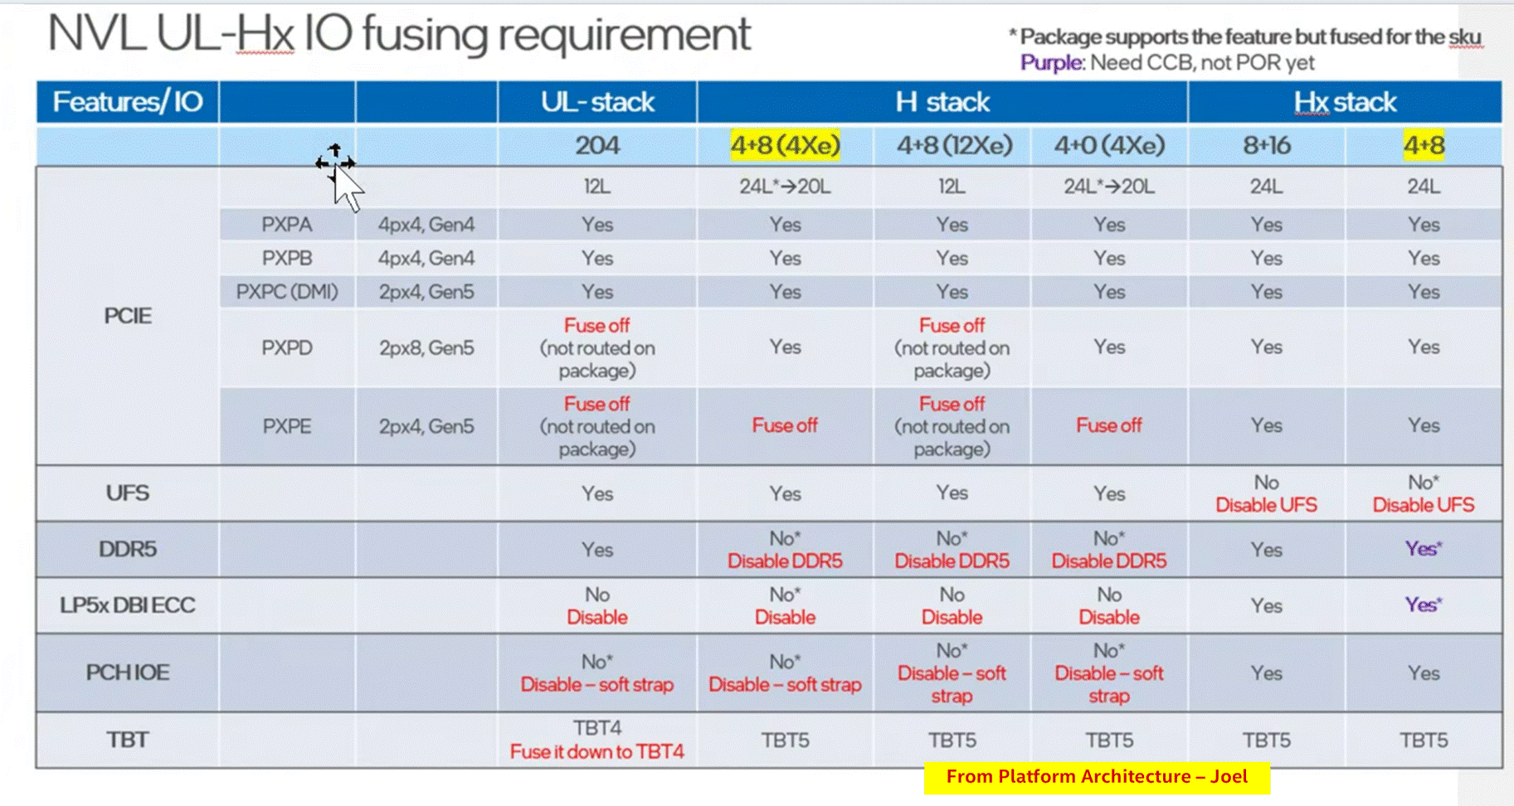
Intel Confidential - For internal Use Only
 |  |  | 01_NVL_Board_ID_document |  | COLOUR CODE :- |  |  |  |  | COLOUR CODE :-
 |  |  |  |  | ERB |  |  |  |  | Volume Runner
Board ID | 6 bits [5 : 0] | See table below |  |  | RVP |  |  |  |  | PnP SKU
BOM ID | 3 bits [8:6] | 000-BOM1 001-BOM2 See table below |  |  | Applicable SKU |  |  |  |  | PPV SKU
 |  |  |  |  |  |  |  |  |  | Chrome SKU
FAB ID | 2 bits [10 : 9] | 00 - FAB1 01 - FAB2.... |  |  |  |  |  |  |  | MECC SKU

SPD_PRSNT | 1bit[11] | 0- BIOS hard codes SPD 1- User/factory programs SPD

Sl No | Board SKU | Board Varient | Board Name/ID string | Board ID (hex) | Si | BOM SKU | BOM ID (binary) | Fab ID (binary) | DISPLAY_ID | SPD_PRSNT | PCH IOE Support | DMI / PXPC | PXPE | Remarks
8 | RVP-02 | RVP-021 | Hx DDR5 SODIMM 2DPC T3 dTBT with PCH RVP | 0x12 | HX | Hx Base | 0 - 000 | 00 | 1000 | 1 | Onboard | DMI | SSD
9 |  | -na- | Rework config ----- PCH PXPA from x4 to 4x1 ----- PCH PXPF from x4 to 4x1 |  | -na- | Rework config | 7 - 111 | 00 | 1000 | 1 | -na- | -na- | -na- | FED will contain rework details

 |  | Base - Refers to SODIMM / LPCAMM / SKT / SD / PnP / MECC

 |  | BOM SKU | BOM ID | Remarks
 |  | Hx Base | 0 - 000 | Can repurpose for RVP-5,6,7
 |  | UPH Base | 1 - 001 | Can repurpose for RVP-2,3,7
 |  | UL Base | 2 - 010 | Can repurpose for RVP-1,2,3,4,6
 |  | PCH IOE AIC | 3 - 011 | Can repurpose for RVP-1,2,4,5,6,7
 |  | CHROME | 4 - 100 | Don’t use this BOM ID for any other purpose
 |  | PPV | 5 - 101 | Don’t use this BOM ID for any other purpose
 |  | Reserved | 6 - 110 | Can repurpose for any usecase - EPS/UFS/SD
 |  | Rework config | 7 - 111 | FED will have Rework details (follow changes as per "Rework_config" sheet)

 |  | Display ID | EC I/O EXP | Display
 |  | Display ID [1:0] | IO0_[5:4] (DDIA/DDI3)
 |  |  | 00 | eDP
 |  |  | 01 | DP
 |  |  | 10 | HDMI
 |  |  | 11 | Reserved
 |  | Display ID [3:2] | IO0_[7:6] (DDI-2)
 |  |  | 00 | eDP
 |  |  | 01 | DP
 |  |  | 10 | HDMI
 |  |  | 11 | Reserved

MRC
NVL-HX SODIMM 1DPC T3 CPU-DRAM DQ mapping

SoC x64 Channel | x32 Sub-channels | x16 Sub-channels | DRAM Bytes | Byte swapping info | Bit swap info (0-7) |  |  |  |  |  |  |  | Combined | RefDes
 |  |  |  | DRAM to SOC side |  |  |  |  |  |  |  |  |  |  | DE Owner
Channel A | DDR0 | CH A | Data Byte-0 | Data Byte-2 | 3 | 2 | 1 | 0 | 4 | 6 | 7 | 5 | {3 , 2 , 1 , 0 , 4 , 6 , 7 , 5} | J3G1
 |  |  | Data Byte-1 | Data Byte-3 | 0 | 1 | 2 | 3 | 4 | 6 | 5 | 7 | {0 , 1 , 2 , 3 , 4 , 6 , 5 , 7} |  | Divya
 |  | CH B | Data Byte-2 | Data Byte-0 | 2 | 3 | 1 | 0 | 4 | 7 | 5 | 6 | {2 , 3 , 1 , 0 , 4 , 7 , 5 , 6}
 |  |  | Data Byte-3 | Data Byte-1 | 2 | 3 | 1 | 0 | 4 | 7 | 6 | 5 | {2 , 3 , 1 , 0 , 4 , 7 , 6 , 5}
 | DDR1 | CH C | Data Byte-4 | Data Byte-6 | 1 | 3 | 0 | 2 | 5 | 4 | 6 | 7 | {1 , 3 , 0 , 2 , 5 , 4 , 6 , 7}
 |  |  | Data Byte-5 | Data Byte-4 | 3 | 1 | 0 | 2 | 7 | 5 | 6 | 4 | {3 , 1 , 0 , 2 , 7 , 5 , 6 , 4}
 |  | CH D | Data Byte-6 | Data Byte-5 | 3 | 1 | 0 | 2 | 4 | 5 | 6 | 7 | {3 , 1 , 0 , 2 , 4 , 5 , 6 , 7}
 |  |  | Data Byte-7 | Data Byte-7 | 0 | 2 | 1 | 3 | 4 | 6 | 5 | 7 | {0 , 2 , 1 , 3 , 4 , 6 , 5 , 7}

Channel B | DDR2 | CH A | Data Byte-0 | Data Byte-2 | 7 | 6 | 5 | 4 | 2 | 0 | 3 | 1 | {7 , 6 , 5 , 4 , 2 , 0 , 3 , 1} | J3H1
 |  |  | Data Byte-1 | Data Byte-0 | 5 | 6 | 4 | 7 | 1 | 0 | 2 | 3 | {5 , 6 , 4 , 7 , 1 , 0 , 2 , 3}
 |  | CH B | Data Byte-2 | Data Byte-1 | 4 | 7 | 6 | 5 | 1 | 0 | 2 | 3 | {4 , 7 , 6 , 5 , 1 , 0 , 2 , 3}
 |  |  | Data Byte-3 | Data Byte-3 | 6 | 5 | 4 | 7 | 1 | 3 | 0 | 2 | {6 , 5 , 4 , 7 , 1 , 3 , 0 , 2}
 | DDR3 | CH C | Data Byte-4 | Data Byte-4 | 6 | 4 | 7 | 5 | 2 | 0 | 3 | 1 | {6 , 4 , 7 , 5 , 2 , 0 , 3 , 1}
 |  |  | Data Byte-5 | Data Byte-5 | 7 | 4 | 6 | 5 | 2 | 3 | 1 | 0 | {7 , 4 , 6 , 5 , 2 , 3 , 1 , 0}
 |  | CH D | Data Byte-6 | Data Byte-6 | 5 | 7 | 4 | 6 | 1 | 3 | 0 | 2 | {5 , 7 , 4 , 6 , 1 , 3 , 0 , 2}
 |  |  | Data Byte-7 | Data Byte-7 | 7 | 4 | 6 | 5 | 3 | 1 | 0 | 2 | {7 , 4 , 6 , 5 , 3 , 1 , 0 , 2}

 | NVL-HX DDR5 SODIMM 1DPC
Information required | Details
Memory | x32 DDR5 SODIMM 1DPC
MPN | HMCG66AHBVA
IPN | N39757-001
IL/NIL Mapping | NON-INTERLEAVED
DqByteMap | {2,3,0,1,6,4,5,7}, {2,0,1,3,4,5,6,7}
DQS MapCpu2Dram | {2,3,0,1,6,4,5,7}, {2,0,1,3,4,5,6,7}
Speed | 8000 (ePOR) / 8800 (iPOR)
SpdData | in module
SPD_PRSNT | 0 - BIOS hard codes SPD
SPD Address | 7-bit I2C Address - 0x50 / 0x52 8-bit I2C Address - 0xA0 / 0xA4
To be updated
RComp Resistor | { 100, 100, 100 }

DISP
Ports | DDI Port | Connector Type | Remarks | AUX | DDC | HPD | Comments
Combo Phy Port A | DDIA | eDP | eDP 1.5 | DDIA_AUX | NA | DDSP_HPDALV
Combo Phy Port B | DDI4 | HDMI | HDMI 2.1 | NA | DDP4 | DDSP_HPD4

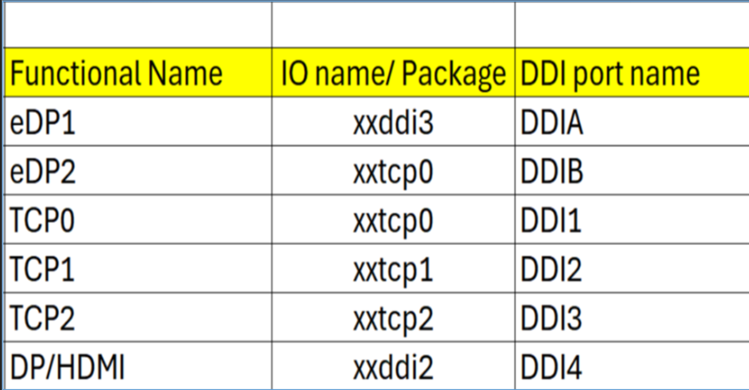
Note : HDMI modules can be plugged on TCP0/1/2 port on NVL-HX T3 RVP to validate HDMI over TCP. Redriver part on module : PS8219QFN46ITR-B0 (Parade) Retimer part on HDMI module : PS8419QFN46ITR-B0 (Parade) Retimer part on RVP01: PS8419QFN46GTR-A1

Package Ball Name | Port Name | Functional Name | Comments
xxddi3 | DDIA | eDP or HDMI
xxddi2 | DDI4 | HDMI
xxtcp0/1/2 | DDI1/2/3 | DP altmode (Type-C) / HDMI using TCSS module | No solder down HDMI
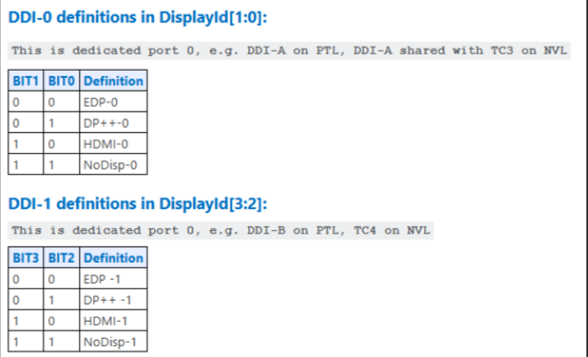
xxtcp0 | DDIB | eDP2 using TCSS module

Display ID | EC I/O EXP | Display
Display ID [1:0] | IO0_[5:4] (DDIA/DDI3)
 | 00 | eDP
 | 01 | DP
 | 10 | HDMI
 | 11 | Reserved
Display ID [3:2] | IO0_[7:6] (DDI-2)
 | 00 | eDP
 | 01 | DP
 | 10 | HDMI
 | 11 | Reserved

Display ID | 1000

PCD-H_ISH
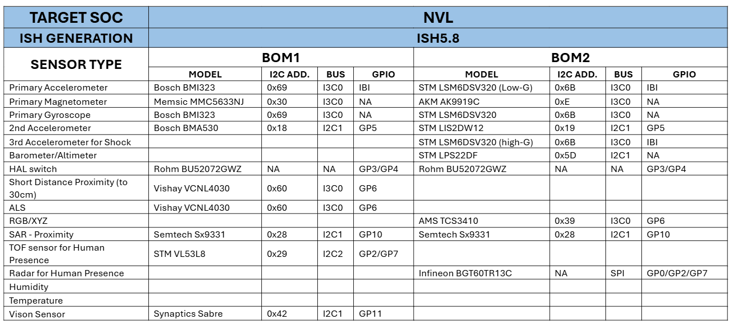
Interface /Port ISH_I2C or ISH_13C | Sensors | BOM1 | BOM1/BOM2 | Speed | I2C/I3C Address | I2C IO Voltage | Interface Voltage | FM+ Compliant?
ISH_I3C0 | 3-axis Accelerometer/3-axis Gyroscope | Bosch BMI323 | BOM1 | 2M | 0x69 | 1.8V | 1.8V | No
ISH_I3C0 | 3-axis Accelerometer / 3-axis Gyroscope | ST LSM6DSV256 | BOM2 | 2M | 0x6B | 1.8V | 1.8V | No
ISH_I3C0 | 3-axis Magnetometer | Memsic MMC5633NJ | BOM1 | 2M | 0x30 | 1.8V | 1.8V | No
ISH_I3C0 | 3-axis Magnetometer | AKM AK9919C | BOM2 | 2M | 0xC | 1.8V | 1.8V | No
ISH_I2C1 | Barometer/Altimeter | ST LPS22DF | BOM2 | 100K/400K | 0X5d | 1.8V | 1.8V | No
ISH_I3C0 | ALS/Short proximity | Vishay VCNL4030 | BOM1 | 100K/400K | 0x60 | 1.8V | 1.8V | No
ISH_I3C0 | RGB/XYZ | AMS TCS3410 | BOM2 | 100K/400K | 0X49/0x39 | 1.8V | 1.8V | No
ISH_I2C1 | SAR - Proximity | Semtech SX9331 | BOM1 | 100K/400K | 0x28 | 1.8V | 1.8V | No
ISH_I2C1 | SAR - Proximity | Semtech SX9331 | BOM2 | 100K/400K | 0x28 | 1.8V | 1.8V | No
ISH_I2C1 | 2nd Accelerometer | Bosch BMA530 | BOM1 | 100K/400K/1M | 0x18 | 1.8V | 1.8V | No
ISH_I2C1 | 2nd Accelerometer | ST LIS2DW12 | BOM2 | 100K/400K | 0x19 | 1.8V | 1.8V | No
ISH_I3C0 | 3rd Accelerometer | ST LSM6DSV256 | BOM2 | 100K/400K | 0x19 | 1.8V | 1.8V | No
GPIO | HAL switch | Rohm BU52072GWZ | BOM1 | NA | NA | 1.8V | 1.8V | No
GPIO | HAL switch | Rohm BU52072GWZ | BOM2 | NA | NA | 1.8V | 1.8V | No
ISH_SPI | Human Presence | Infineon BGT60TR13C | BOM2 | 16M/25M | NA | 1.8V | 1.8V | No
ISH_I2C2 | TOF Sensor | STM VL53L8 | BOM1 | 400K/1M | 0x29 | 1.8V | 1.8V | No
ISH_I2C1 | Vison Sensor | Synaptics Sabre | CRD CONN | NA | NA | 1.8V | 1.8V | No

Port name | NVL-HX RVP Connection
ISH I2C0/I3C0 | ISH_I3C0 for MoSAIC HDR (Default)
ISH I2C1/I3C1 | ISH_I2C1 for MoSAIC HDR (Default), Synaptics CVS(Default)
ISH I2C2 | ISH_I2C2 for MoSAIC HDR (Default)
ISH_SPI | Connected to Sensor HDR

Rework_Config
Rework (2x2 MCIO AoB on PXPB (x4 CEM slot)) enabling

N SILICON - NVL-Hx-UPH - Spec | RVP | BIOS/RVP | RVP | RVP | RVP | BIOS | BIOS | SPEC | BIOS/RVP | BIOS/RVP | RVP | RVP | BIOS
N SILICON Bump Name - NVL-Hx-UPH | Rework Option2 | PadRstCfg | Pmode | GpioDir | GPIOTxState | GPIRoutConfig - Sx | GPIRoutConfig - S0ix (Only if applicable) | IRQ No | RxEvCfg | RxINV | Term | Pad Voltage | Pad SW Ownership
GPP_D_21_UFS_REFCLK_SRCCLKREQ8_B | MCIO_SB_PORT1_CLKREQ_N | Default | Native F2 | NA | NA | NA | NA | RO - 2Dh | NA | NA | NA | 1.8V | NA
GPP_E_5_DSI_GENLOCK_3 | MCIO_SB_PORT1_PERST_LS_N | GPIO reset | GPIO | OUT | High | NA | NA | RO - 67h | NA | NA | NA | 1.8V | NA
GPP_A_9_OSSE_SMLDATA_A_GSPI1_MOSI | MCIO_SB_PORT1_WAKE_LS_N | Deep GPIO reset | GPIO | IN | NA | GPIOIRourSCI | NA | RO - 3Bh | Level | Inverted | NA | 1.8V | NA
GPP_B_9_DDSP_HPD1_B_DISP_MISC1 | MCIO_SB_PORT1_PRSNT_LS_N | Deep GPIO reset | GPIO | IN | NA | GPIOIRoutSCI | NA | RO - 58h | Level | Inverted | NA | 1.8V | NA

Note: GPIOs for Port 2 will remains same as GPIO assigned to X4 CEM slot

PCIe Controller | FIA | USB3.2 Host Port # | Gbe # | PCIe Gen3/ 4/ 5 Port # | Root Port# | LNREV | RPCFG | Board Config | Speed | ClkReq # | ClkSrc # | Connector type | Remarks
PCIe Gen4 PXPB | FIA_X |  |  | PCIe4_B0 | 5 (PXPB0-3) | No | 2x2 | PCIe | Gen4 | CLKREQ4 | CLKSRC4 | x4 CEM Slot | PCIe from X4 CEM Slot and bifurcated into 2X2 on MCIO AOB. Sideband signals for MCIO AOB uses CEM and MCIO sideband header
 |  |  |  | PCIe4_B1 |  |  |  | PCIe
 |  |  |  | PCIe4_B2 |  |  |  | PCIe | Gen4 | CLKREQ8 | CLKSRC8 | x4 CEM Slot/MCIO Sideband header
 |  |  |  | PCIe4_B3 |  |  |  | PCIe

Rework (2x4 MCIO AoB on PXPD (x8 CEM slot)) enabling

N SILICON - PTL-UPH - Spec | RVP | BIOS/RVP | RVP | RVP | RVP | BIOS | BIOS | SPEC | BIOS/RVP | BIOS/RVP | RVP | RVP | BIOS
N SILICON Bump Name - PTL-UPH | Rework Option2 | PadRstCfg | Pmode | GpioDir | GPIOTxState | GPIRoutConfig - Sx | GPIRoutConfig - S0ix (Only if applicable) | IRQ No | RxEvCfg | RxINV | Term | Pad Voltage | Pad SW Ownership
GPP_D_21_UFS_REFCLK_SRCCLKREQ8_B | MCIO_SB_PORT1_CLKREQ_N | Default | Native F2 | NA | NA | NA | NA | RO - 2Dh | NA | NA | NA | 1.8V | NA
GPP_E_5_DSI_GENLOCK_3 | MCIO_SB_PORT1_PERST_LS_N | GPIO reset | GPIO | OUT | High | NA | NA | RO - 67h | NA | NA | NA | 1.8V | NA
GPP_A_9_OSSE_SMLDATA_A_GSPI1_MOSI | MCIO_SB_PORT1_WAKE_LS_N | Deep GPIO reset | GPIO | IN | NA | GPIOIRourSCI | NA | RO - 3Bh | Level | Inverted | NA | 1.8V | NA
GPP_B_9_DDSP_HPD1_B_DISP_MISC1 | MCIO_SB_PORT1_PRSNT_LS_N | Deep GPIO reset | GPIO | IN | NA | GPIOIRoutSCI | NA | RO - 58h | Level | Inverted | NA | 1.8V | NA

Note: GPIOs for Port 2 will remains same as GPIO assigned to X8 CEM slot
PCIe Controller | FIA | USB3.2 Host Port # | Gbe # | PCIe Gen3/ 4/ 5 Port # | Root Port# | LNREV | RPCFG | Board Config | Speed | ClkReq # | ClkSrc # | Connector type | Remarks
PCIe Gen5 PXPD | FIA_P5X8 |  |  | PCIe5_D0 | 11 (PXPD0-7) | No | 2x4 | PCIe | Gen5 | CLKREQ6 | CLKSRC6 | x8 CEM Slot | PCIe from X4 CEM Slot and bifurcated into 2X2 on MCIO AOB. Sideband signals for MCIO AOB uses CEM and MCIO sideband header
 |  |  |  | PCIe5_D1 |  |  |  | PCIe
 |  |  |  | PCIe5_D2 |  |  |  | PCIe
 |  |  |  | PCIe5_D3 |  |  |  | PCIe
 |  |  |  | PCIe5_D4 |  |  |  | PCIe | Gen5 | CLKREQ8 | CLKSRC8 | x8 CEM Slot/MCIO Sideband header
 |  |  |  | PCIe5_D5 |  |  |  | PCIe
 |  |  |  | PCIe5_D6 |  |  |  | PCIe
 |  |  |  | PCIe5_D7 |  |  |  | PCIe

Enabling Touch panels(THC0 SPI1) with LPSS I2C

N SILICON - NVL-Hx-UPH - Spec | RVP | BIOS/RVP | RVP | RVP | RVP | BIOS | BIOS | SPEC | BIOS/RVP | BIOS/RVP | RVP | RVP | BIOS
N SILICON Bump Name - NVL-Hx-UPH | Rework Option | PadRstCfg | Pmode | GpioDir | GPIOTxState | GPIRoutConfig - Sx | GPIRoutConfig - S0ix (Only if applicable) | IRQ No | RxEvCfg | RxINV | Term | Pad Voltage | Pad SW Ownership
GPP_E_12_THC0_I2C_SCL_A_I3C0_SCL_THC0_SPI_IO_0_A_I3C3_SCL_GSPI0_MOSI_I2C4_SCL | THC0_SPI_IO_0_THC0_PNL1 | Default | Native F3 | NA | NA | NA | NA | RO - 6Eh | NA | NA | NA | 1.8V | NA
GPP_E_13_THC0_I2C_SDA_A_I3C0_SDA_THC0_SPI_IO_1_A_I3C3_SDA_GSPI0_MISO_I2C4_SDA | THC0_SPI_IO_1_TCH_PNL1 | Default | Native F3 | NA | NA | NA | NA | RO - 6Fh | NA | NA | NA | 1.8V | NA

To be updated
Enabling Touch panels(THC1 SPI2) with LPSS I2C
No change in HSIO config
N SILICON - NVL-Hx-UPH - Spec | RVP | BIOS/RVP | RVP | RVP | RVP | BIOS | BIOS | SPEC | BIOS/RVP | BIOS/RVP | RVP | RVP | BIOS
N SILICON Bump Name - NVL-Hx-UPH | Rework Option | PadRstCfg | Pmode | GpioDir | GPIOTxState | GPIRoutConfig - Sx | GPIRoutConfig - S0ix (Only if applicable) | IRQ No | RxEvCfg | RxINV | Term | Pad Voltage | Pad SW Ownership
GPP_F_22_THC1_DSYNC_IEH_CORR_ERR0_B_A_ISH_GP_8 | TCH_PNL2_PWR_EN | GPIO reset | GPIO | OUT | High | NA | NA | RO - 60h | NA | NA | NA | 1.8V | NA
GPP_F_11_THC1_SPI_CLK_A_ISH_SPI_CLK_GSPI1_CLK | THC1_SPI2_CLK_TCH_PNL2 | Default | Native F3 | NA | NA | NA | NA | RO - 55h | NA | NA | NA | 1.8V | NA
GPP_F_12_THC1_I2C_SCL_B_I3C1_SCL_THC1_SPI_IO_0_A_ISH_SPI_MISO_GSPI1_MOSI_I2C5_SCL | THC1_SPI_IO_0_TCH_PNL | Default | Native F3 | NA | NA | NA | NA | RO - 56h | NA | NA | NA | 1.8V | NA
GPP_F_13_THC1_I2C_SDA_B_I3C1_SDA_THC1_SPI_IO_1_A_ISH_SPI_MOSI_GSPI1_MISO_I2C5_SDA | THC1_SPI_IO_1_TCH_PNL | Default | Native F3 | NA | NA | NA | NA | RO - 57h | NA | NA | NA | 1.8V | NA
GPP_F_14_THC1_SPI_IO_2_A_GSPI0_MOSI | THC1_SPI2_IO_2_TCH_PNL2 | Default | Native F3 | NA | NA | NA | NA | RO - 58h | NA | NA | NA | 1.8V | NA
GPP_F_15_THC1_SPI_IO_3_A_GSPI0_MISO | THC1_SPI2_IO_3_TCH_PNL2 | Default | Native F3 | NA | NA | NA | NA | RO - 59h | NA | NA | NA | 1.8V | NA
GPP_F_16_THC1_RST_B_A_GSPI0_CLK | THC1_SPI2_RST_N_TCH_PNL2 | Default | Native F3 | NA | NA | NA | NA | RO - 5Ah | NA | NA | NA | 1.8V | NA
GPP_F_17_THC1_SPI_CS_B_A_ISH_SPI_CS_B_GSPI1_CS0_B | THC1_SPI2_CS_N_TCH_PNL2 | Default | Native F3 | NA | NA | NA | NA | RO - 5Bh | NA | NA | NA | 1.8V | NA
GPP_F_18_THC1_INT_B_A_GSPI0_CS0_B | THC1_SPI2_INT_N_TCH_PNL2 | Default | Native F3 | NA | NA | NA | NA | RO - 5Ch | NA | NA | NA | 1.8V | NA

Enabling Touch panels(THC1 SPI2) with LPSS I2C

N SILICON - NVL-Hx-UPH - Spec | RVP | BIOS/RVP | RVP | RVP | RVP | BIOS | BIOS | SPEC | BIOS/RVP | BIOS/RVP | RVP | RVP | BIOS
N SILICON Bump Name - NVL-Hx-UPH | Rework Option | PadRstCfg | Pmode | GpioDir | GPIOTxState | GPIRoutConfig - Sx | GPIRoutConfig - S0ix (Only if applicable) | IRQ No | RxEvCfg | RxINV | Term | Pad Voltage | Pad SW Ownership
GPP_F_22_THC1_DSYNC_IEH_CORR_ERR0_B_A_ISH_GP_8 | TCH_PNL2_PWR_EN | GPIO reset | GPIO | OUT | High | NA | NA | RO - 60h | NA | NA | NA | 1.8V | NA
GPP_F_12_THC1_I2C_SCL_B_I3C1_SCL_THC1_SPI_IO_0_A_ISH_SPI_MISO_GSPI1_MOSI_I2C5_SCL | THC1_I2C_SCL_TCH_PNL | Default | Native F8 | NA | NA | NA | NA | RO - 56h | NA | NA | NA | 1.8V | NA
GPP_F_13_THC1_I2C_SDA_B_I3C1_SDA_THC1_SPI_IO_1_A_ISH_SPI_MOSI_GSPI1_MISO_I2C5_SDA | THC1_I2C_SDA_TCH_PNL | Default | Native F8 | NA | NA | NA | NA | RO - 57h | NA | NA | NA | 1.8V | NA
GPP_F_16_THC1_RST_B_A_GSPI0_CLK | THC1_SPI2_RST_N_TCH_PNL2 | GPIO reset | GPIO | OUT | High | NA | NA | RO - 5Ah | NA | NA | NA | 1.8V | NA
GPP_F_18_THC1_INT_B_A_GSPI0_CS0_B | THC1_SPI2_INT_N_TCH_PNL2 | Default | GPIO | IN | NA | GPIORoutSCI | NA | RO - 5Ch | NA | NA | NA | 1.8V | NA

Rework (CRD1 SB) enabling

N SILICON - NVL-Hx-UPH - Spec | RVP | BIOS/RVP | RVP | RVP | RVP | BIOS | BIOS | SPEC | BIOS/RVP | BIOS/RVP | RVP | RVP | BIOS
N SILICON Bump Name - NVL-Hx-UPH | Rework Option2 | PadRstCfg | Pmode | GpioDir | GPIOTxState | GPIRoutConfig - Sx | GPIRoutConfig - S0ix (Only if applicable) | IRQ No | RxEvCfg | RxINV | Term | Pad Voltage | Pad SW Ownership
GPP_C_15_PCIE_LNK_DOWN | CRD1_CLK_EN | GPIO reset | GPIO | OUT | Low | NA | NA | RO - 41h | NA | NA | NA | 1.8V | NA
GPP_H_0 | CAM1_CVS_HST_WAKE | GPIO reset | GPIO | IN | NA | GPIRoutSCI | NA | RO - 19h | NA | NA | NA | 1.8V | NA

Enabling Modular TCSS1 Display SideBand Rework

N SILICON - NVL-Hx-UPH - Spec | RVP | BIOS/RVP | RVP | RVP | RVP | BIOS | BIOS | SPEC | BIOS/RVP | BIOS/RVP | RVP | RVP | BIOS
N SILICON Bump Name - NVL-Hx-UPH | Rework Option | PadRstCfg | Pmode | GpioDir | GPIOTxState | GPIRoutConfig - Sx | GPIRoutConfig - S0ix (Only if applicable) | IRQ No | RxEvCfg | RxINV | Term | Pad Voltage | Pad SW Ownership
GPP_B_10_DDSP_HPD2_B_DISP_MISC2 | MOD_TCSS1_DISP_HPD2 | Default | Native F2 | NA | NA | NA | NA | RO - 59h | NA | NA | NA | 1.8V | NA

